HTTP协议
1.什么是HTTP协议

就是w3c制定的一个规范 规定了浏览器和服务器如何通信以及通信的数据格式

2.如何通信

建立连接 发送请求 返回响应 关闭连接

3.数据格式

1)请求数据 使用request接收请求数据

请求行：请求的基础信息

//1.1请求行 System.out.println( "协议类型:"+req.getProtocol()); System.out.println( "访问路径:"+req.getServletPath()); System.out.println( "请求方式:"+req.getMethod());

1.2消息头(key-value)

//Enumeration是比Iterator更早的迭代器 Enumeration<String> e = req.getHeaderNames(); while(e.hasMoreElements()) { String key = e.nextElement(); String value = req.getHeader(key); System.out.println( key + ":" + value); }

1.3实体内容

只有当请求方式为post时实体内容才会有(即请求参数)

2)响应数据 使用response发送响应数据

状态行：响应的基础信息 消息头：对实体内容的描述 实体内容：服务器向浏览器发送的数据 Date date = new Date(); SimpleDateFormat sdf = new SimpleDateFormat("HH:mm:ss"); String now = sdf.format(date); //告诉浏览器给它发送的是什么东西 res.setContentType("text/html"); PrintWriter out = res.getWriter(); //此处偷懒输出一个简化后的网页 out.println("<p>"+now+"</p>"); out.close();

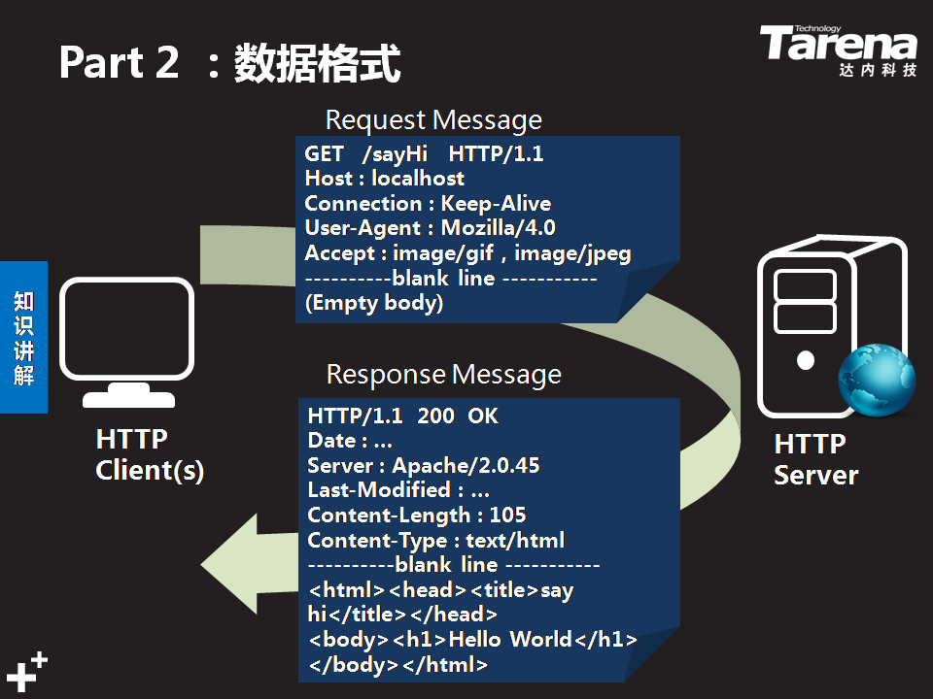
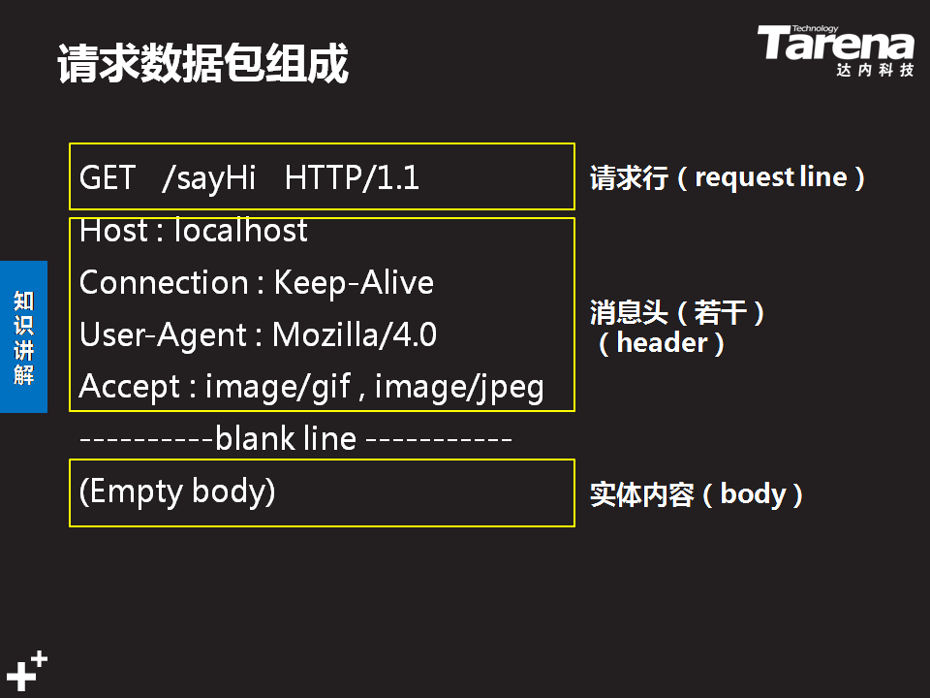

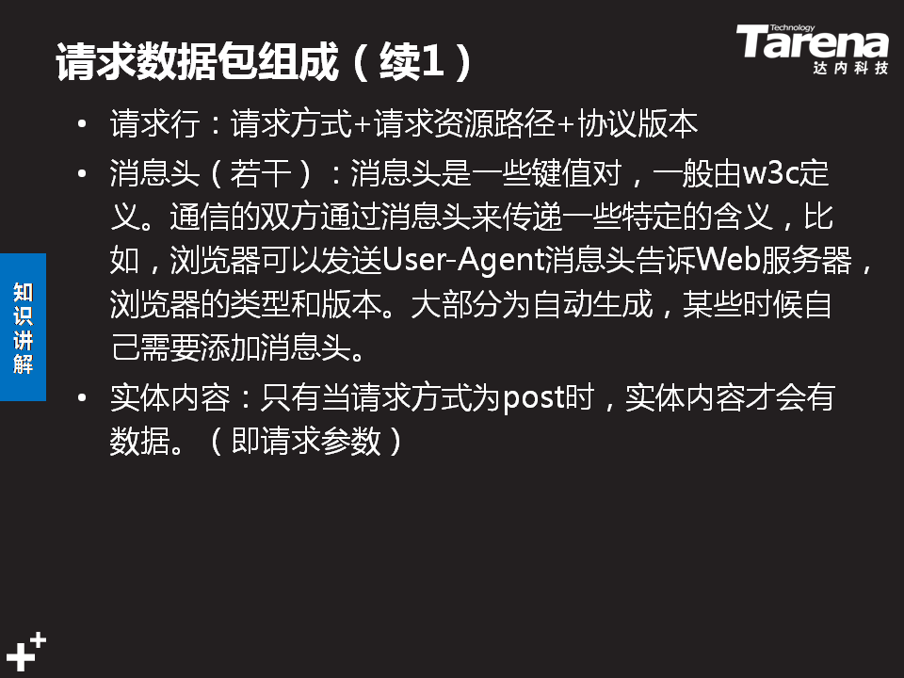
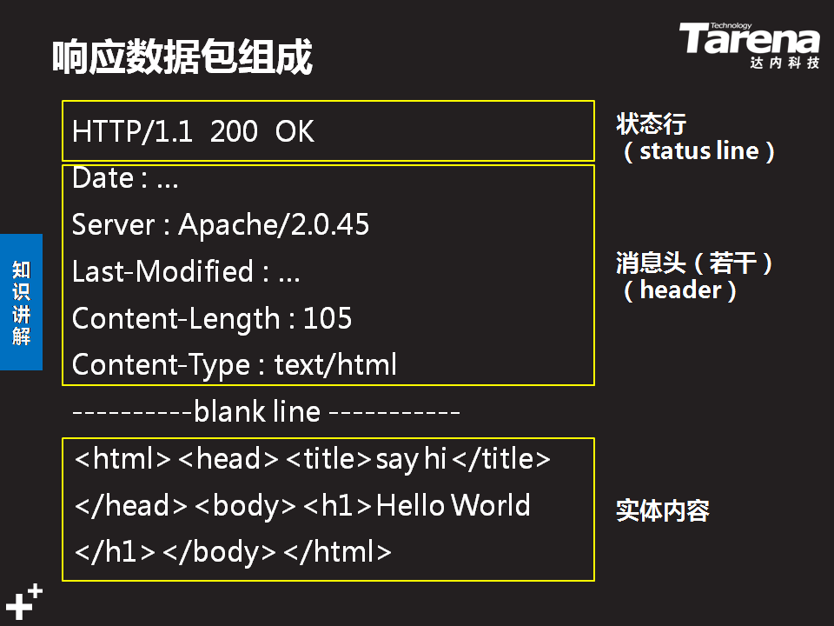

 | 需要我们处理的地方

 | 1)不需要我们处理的地方

 | 1、浏览器向服务器发送数据由浏览器自动实现 2、服务器向浏览器发送数据由服务器自动实现 3、浏览器发送的数据由浏览器自己组装 4、服务器发送的数据由服务器自己组装

 | 2)需要我们处理的地方

 | 请求的业务数据和响应返回的数据由我们提供 通过request处理请求数据 通过response处理响应数据 我们需要学会如何使用request和response

